為excel建立目錄
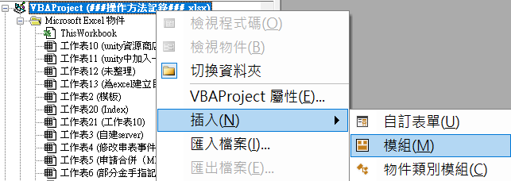
2
1
 | 1 | 在excel按Alt+F11

 | 2 | 選要操作的excel-插入-模組

2

Sub RefreshSheetIndex() Dim ws As Worksheet Dim indexWs As Worksheet Dim i As Integer ' Delete old Index sheet if it exists Application.DisplayAlerts = False On Error Resume Next Worksheets("Index").Delete On Error GoTo 0 Application.DisplayAlerts = True ' Create a new Index sheet Set indexWs = ThisWorkbook.Worksheets.Add indexWs.Name = "Index" indexWs.Range("A1").Value = "Sheet Index (Click to Jump)" indexWs.Range("A1").Font.Bold = True ' Loop through all sheets and create hyperlinks i = 2 For Each ws In ThisWorkbook.Worksheets If ws.Name <> "Index" Then indexWs.Hyperlinks.Add _ Anchor:=indexWs.Cells(i, 1), _ Address:="", _ SubAddress:="'" & ws.Name & "'!A1", _ TextToDisplay:=ws.Name ' Set hyperlink text color to blue indexWs.Cells(i, 1).Font.Color = RGB(0, 0, 255) i = i + 1 End If Next ws End Sub | 3 | 貼上這一段按F5

格式
1
1

自建server
快速複製黏貼用
192.168.38.93 | xqj | 70541704

X:\尋秦記\2.程式\tools\ServerConfig

X:\尋秦記\2.程式\tools\ServerConfig\configs

\\share\專案共用區\尋秦記\2.程式\tools\ServerConfig\XQJConfig.json

1

 |  |  | 1 | 桌面新建資料夾命名“日期server”

2
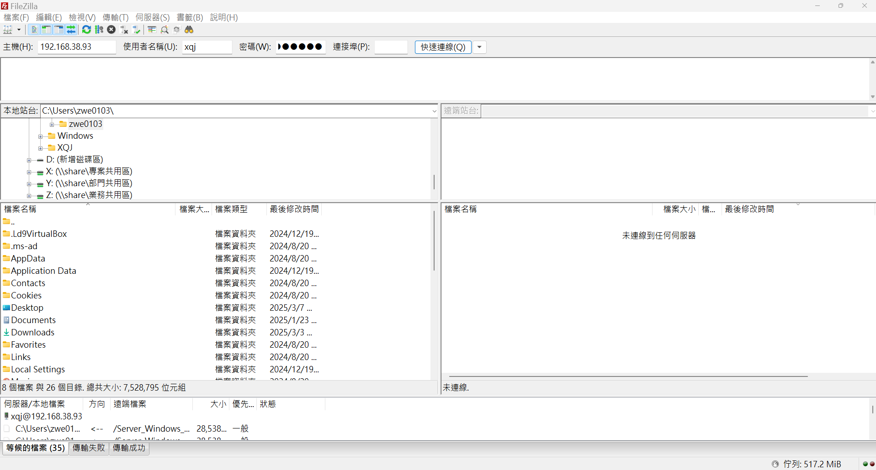
1
2

 |  |  | 1 | FileZilla填入主機，使用者名稱和密碼
 |  |  |  | 192.168.38.93 |  | xqj | 70541704

 |  |  | 2 | 按下“快速連線”

3
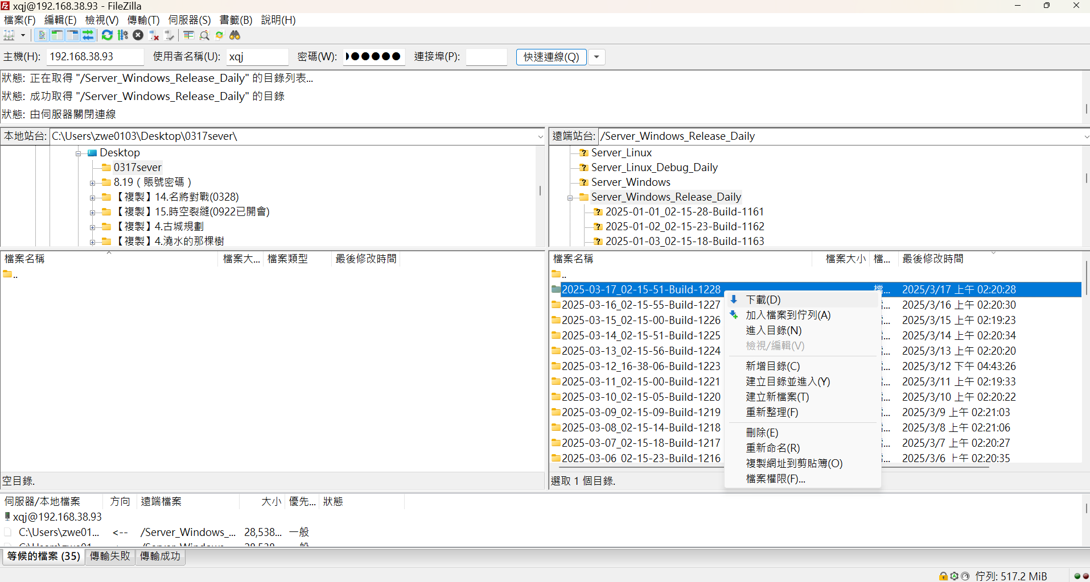

1
 |  |  | 1 | 左邊選擇自己建的資料夾

 |  |  | 2 | 右邊選擇Sever_Windows_Release_Daily中，日期最新的一份
#
2
 |  |  | 3 | 右鍵下載

日期最新
 |  |  | # | 當因爲特殊情況需要請負責人手動產檔的時候選擇Server_Windows

3C

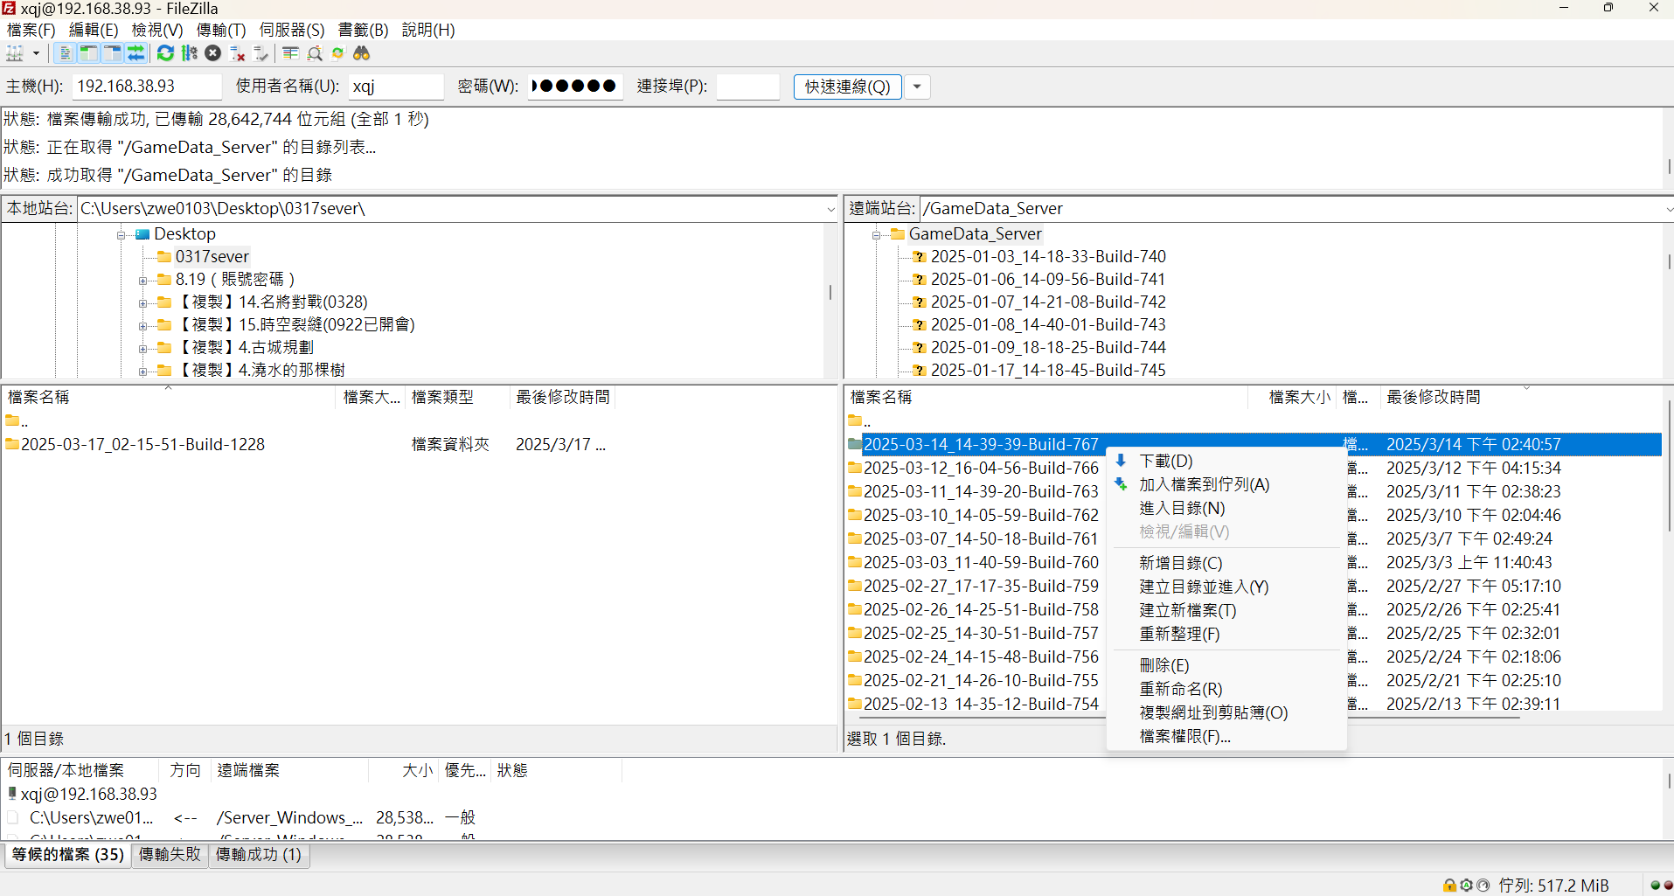

4
 |  |  | 4 | 右邊選擇GameData_Sever中，日期最新的一份

 |  |  | 5 | 右鍵下載

日期最新

5

4

1
 |  |  | 1 | GameData_Sever下載的點進去

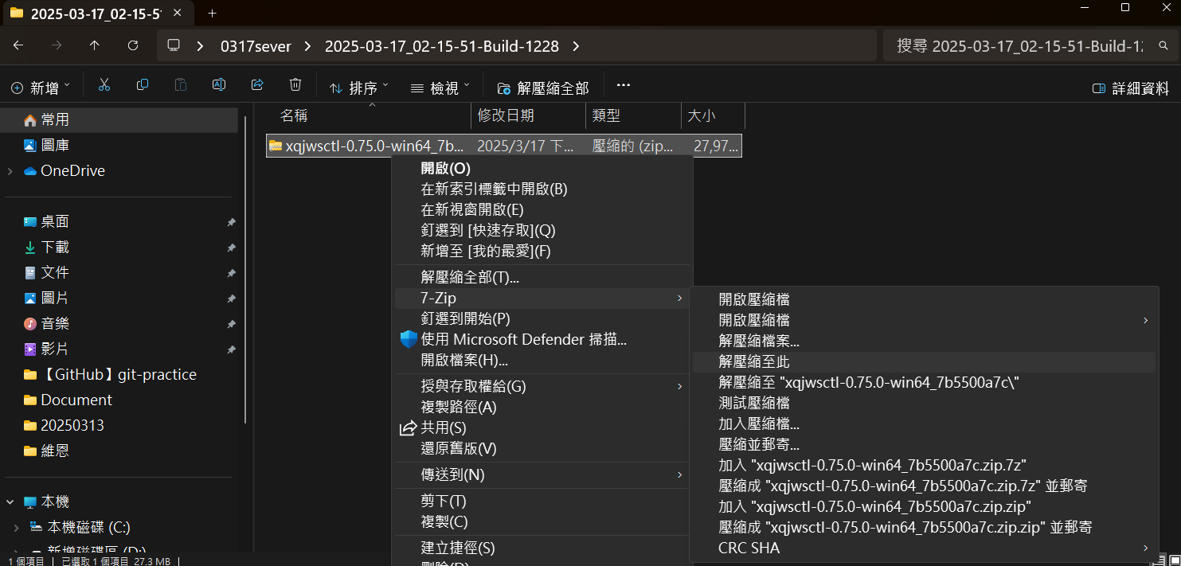

 |  |  | 2 | 右鍵解壓縮

2

5

 |  |  | 1 | 解壓縮出來的東西拖到桌面改名日期

6

1

 |  |  | 1 | GameData_Sever下載的點進去

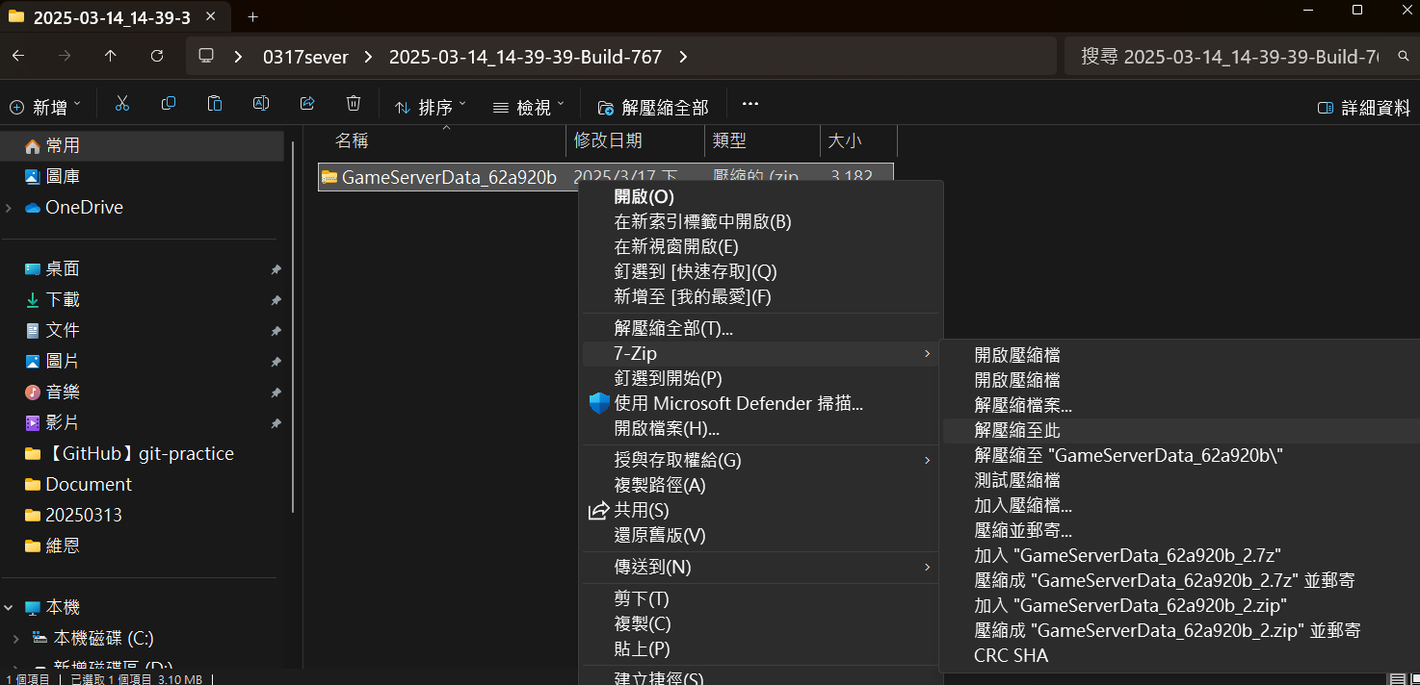

 |  |  | 2 | 右鍵解壓縮
2

7

1
 |  |  | 1 | 解壓縮出來的三個東西複製

這個路徑

 |  |  | 2 | 黏貼進Sever_Windows_Release_Daily解壓縮以後拖到桌面的資料夾的這個路徑

8
1

 |  |  | 1 | 進入下面這個路徑
 |  |  |  | X:\尋秦記\2.程式\tools\ServerConfig

 |  |  | 2 | 複製win-64到桌面上

2

9

 |  |  | 1 | 點開複製到桌面上的win-64

 |  |  | 2 | 點開

2

10

1
 |  |  | 1 | 上面填入：
 |  |  |  | X:\尋秦記\2.程式\tools\ServerConfig\configs
2

2

這些内容
 |  |  | 2 | 下面填入之前拖到桌面，有左邊這些内容的資料夾的路徑
 |  |  |  | 例：
 |  |  |  | C:\Users\zwe0103\Desktop\0317

5
 |  |  | 5 | 點Open

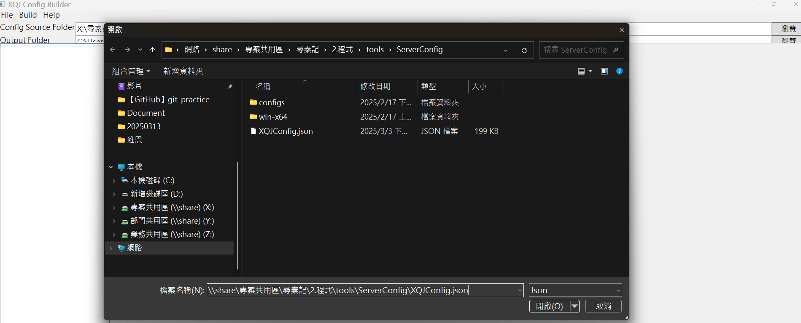

 |  |  | 6 | 填入
 |  |  |  | \\share\專案共用區\尋秦記\2.程式\tools\ServerConfig\XQJConfig.json

 |  |  | 7 | 開啓

6
7

11
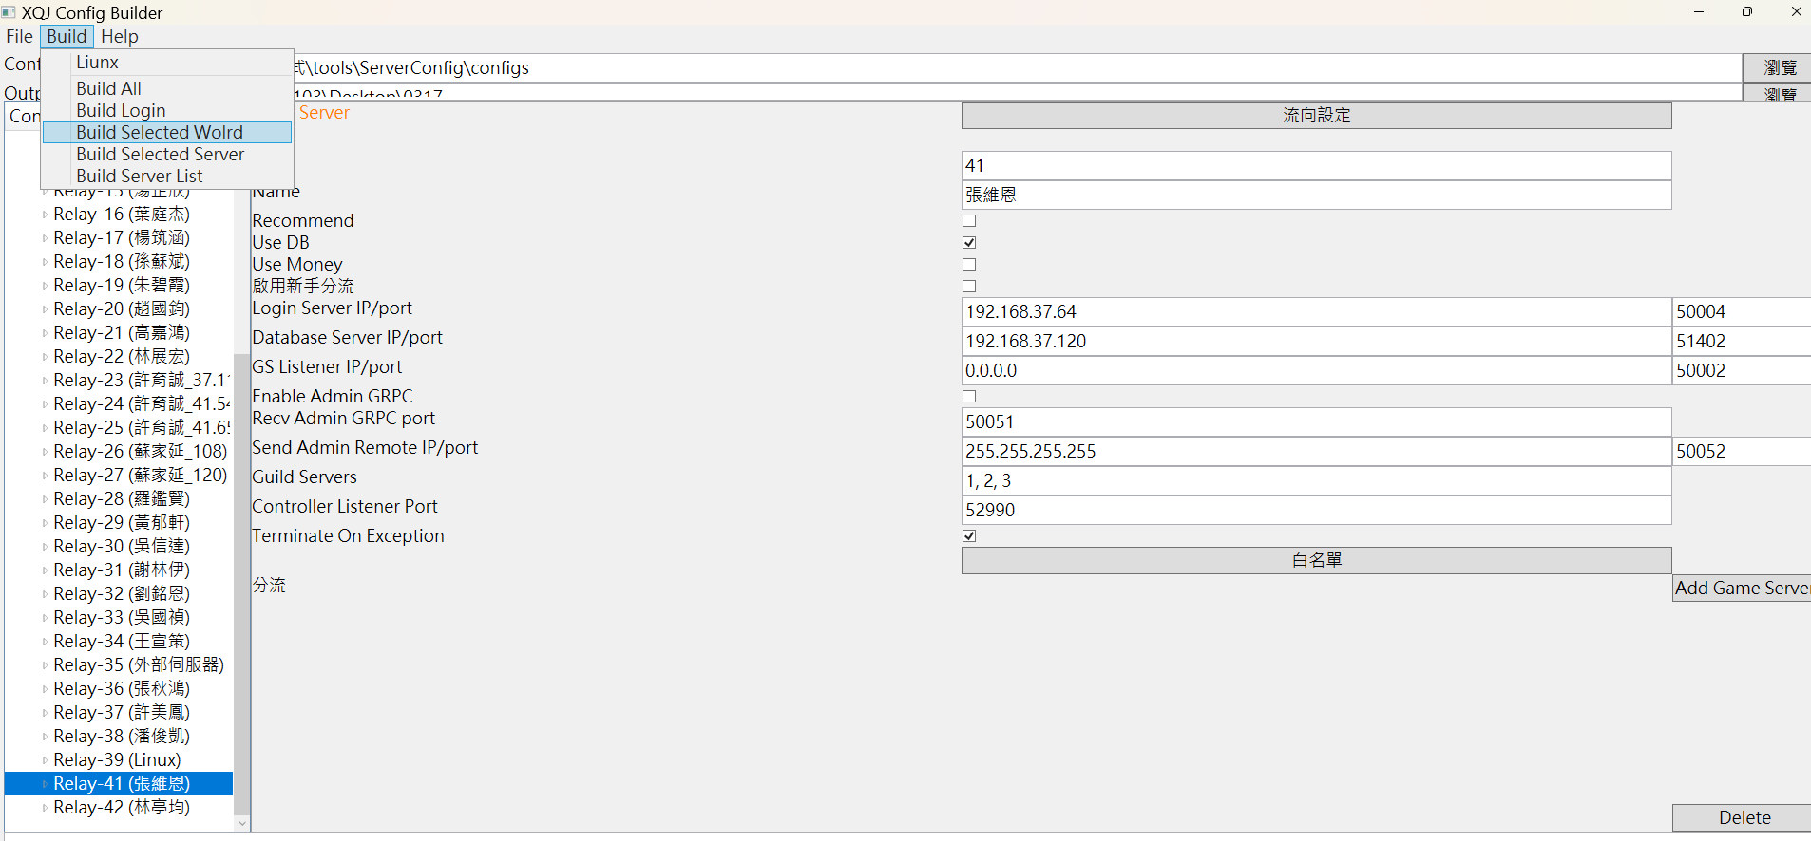

2

 |  |  | 1 | 選自己名字

1
 |  |  | 2 | Build Selected World

12
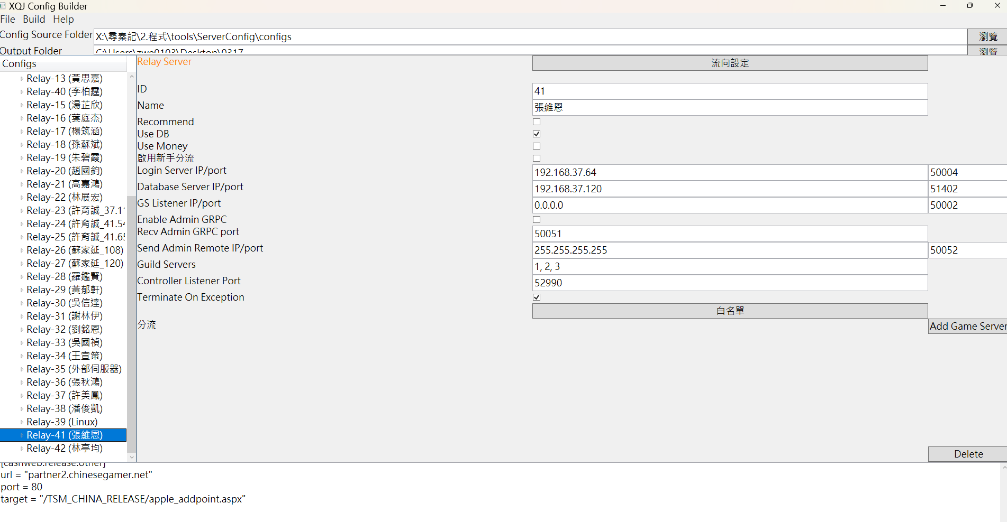

1
 |  |  | 1 | 出現長這樣的文字代表完成

13

1
 |  |  | 1 | 拖到桌面的東西進入這個路徑

 |  |  | 2 | 選擇Windows 批次檔案

 |  |  | 3 | 先開relay

2
 |  |  | 4 | 再開需要的：
 |  |  |  | gs41_1 | 1號分流
 |  |  |  | gs41_2 | 2號分流
 |  |  |  | gs41_3 | 3號分流
 |  |  |  | gs41 | 123分流都開
 |  |  |  | gs41_101 | 活動分流
 |  |  |  | gs41_102 | 幫會戰分流

14
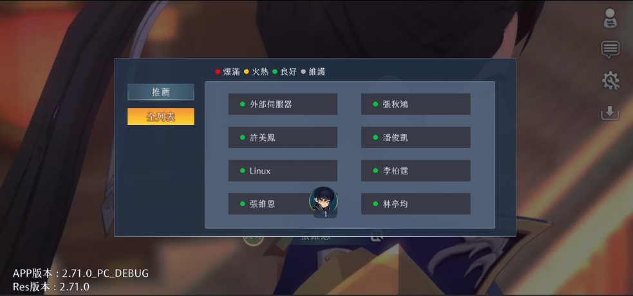

1
 |  |  | 1 | 選自己的名字進

修改串表事件後在自建sever上查看
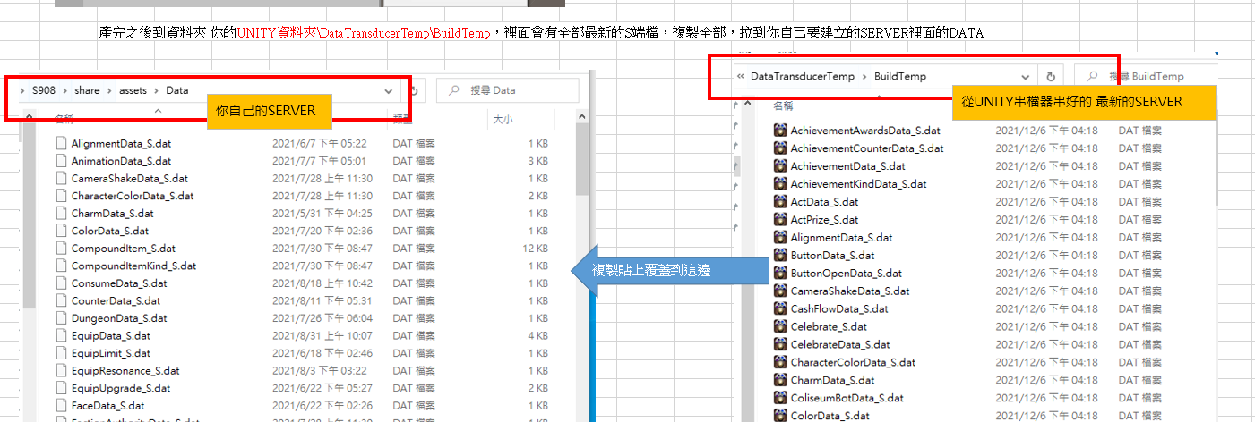

申請合併（MR）
1
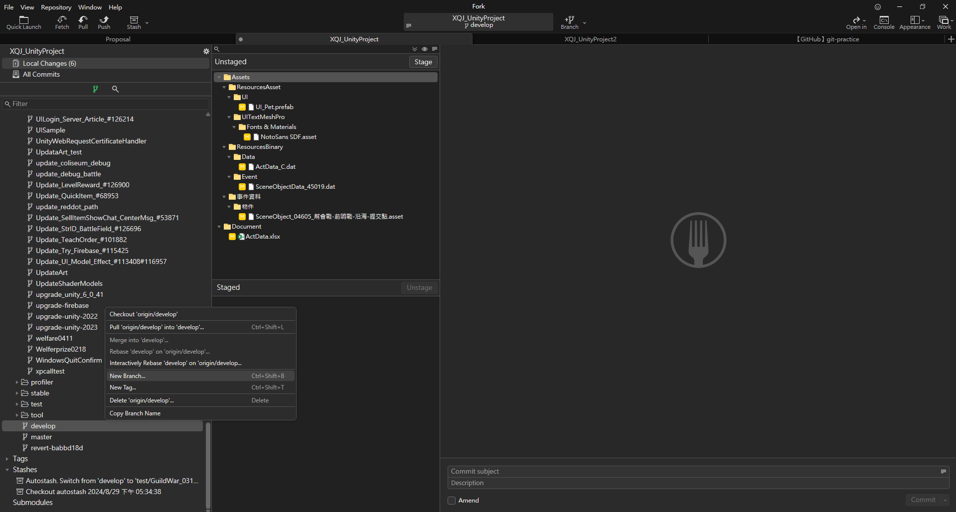

1
 | 1 | 事情做到可以上傳的程度

 | 2 | 下方的develop右鍵

 | 3 | New Branch

3

2

2
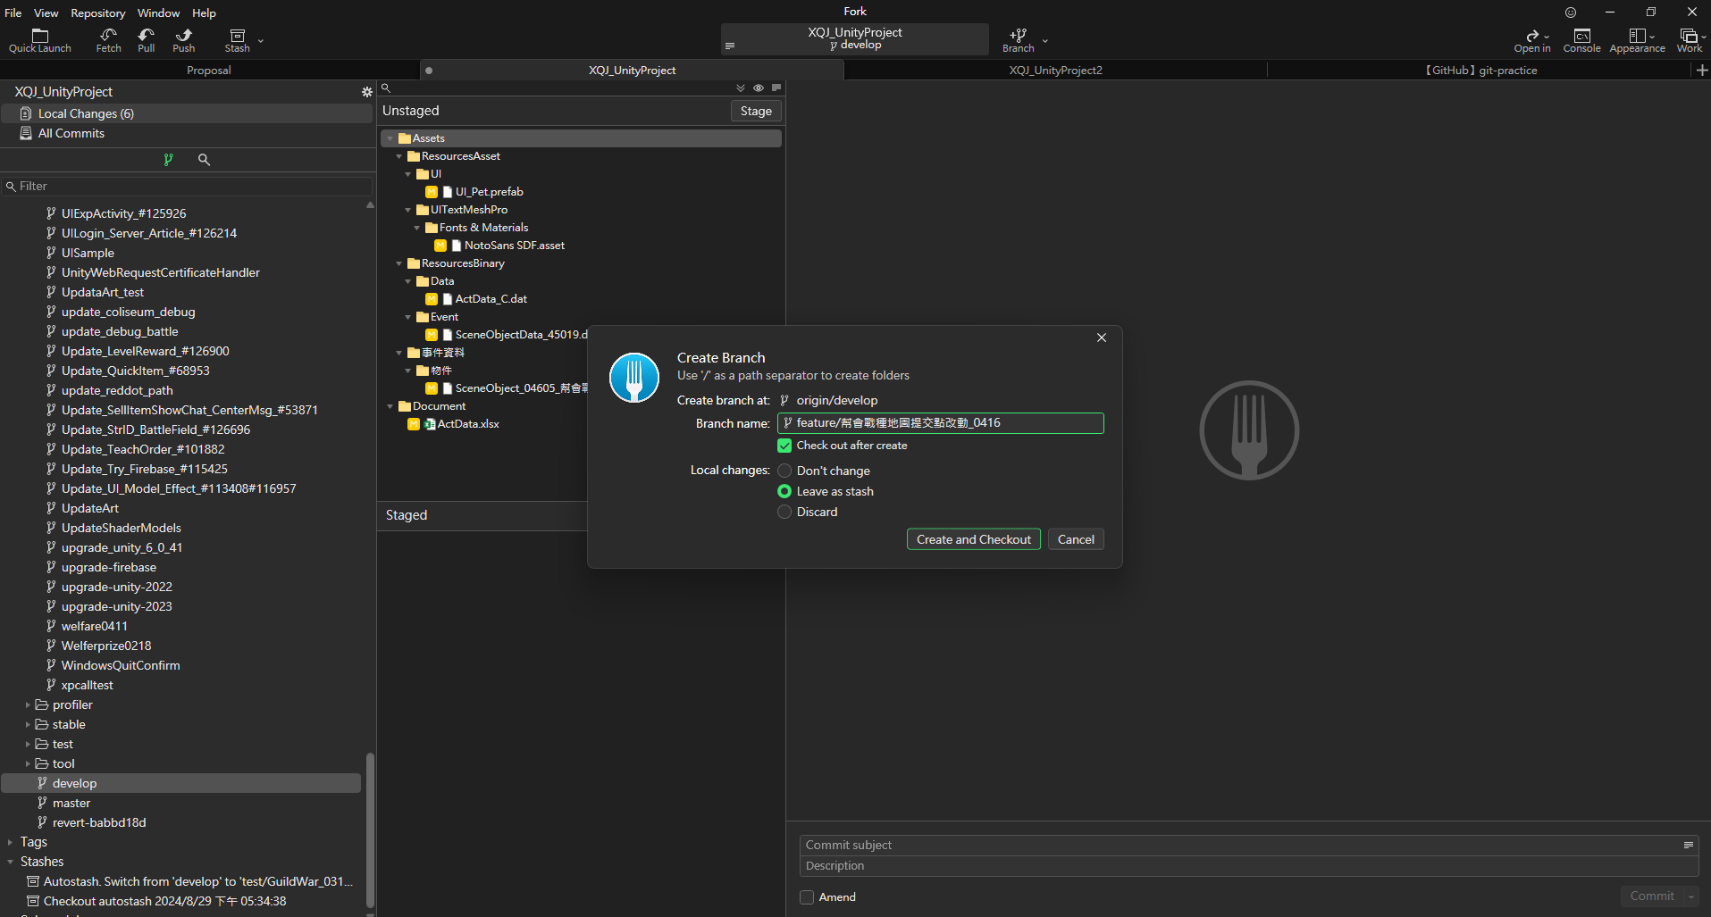
 | 1 | 寫一個名字，稍微描述一下要傳什麽，結尾附上日期

 | 2 | Create and Checkout

1

2

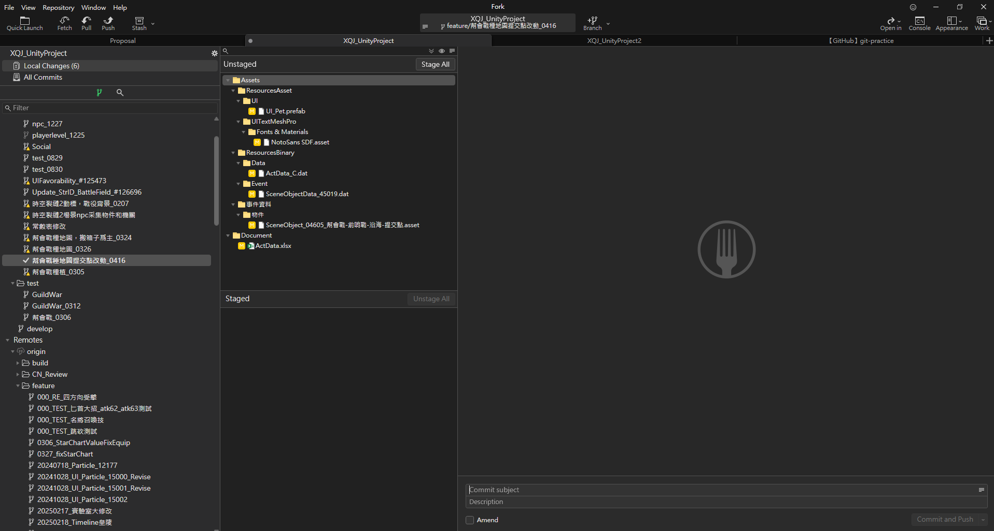
 | 3 | 確認進入自己的分支

4
 | 4 | Unstaged區點自己要傳的東西

比較可能會傳的東西：
1.串表（自己負責的才可以傳）
2.串表在串檔器產的東西
3.物件
4.物件在產檔器產的東西

2

4

3
1
3

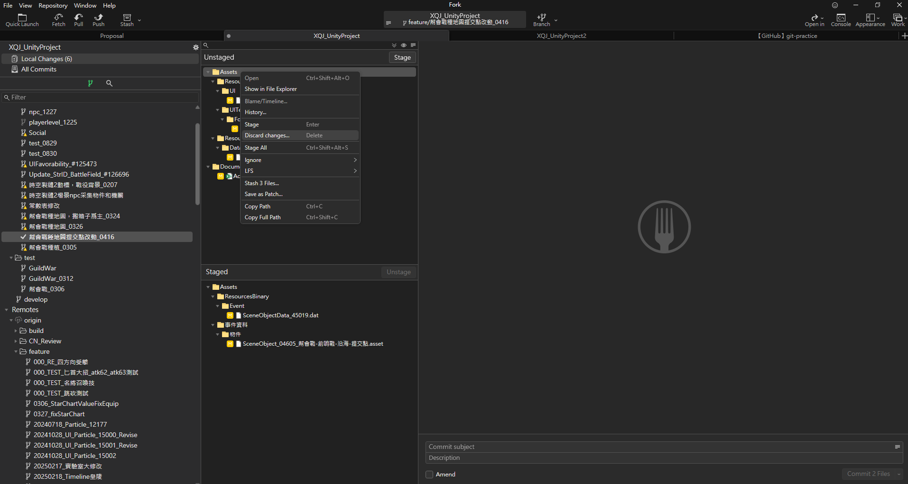

6

 | 5 | 要傳的東西點了會出現在Staged區

 | 6 | 不需要傳的東西右鍵Discard changes還原掉

5

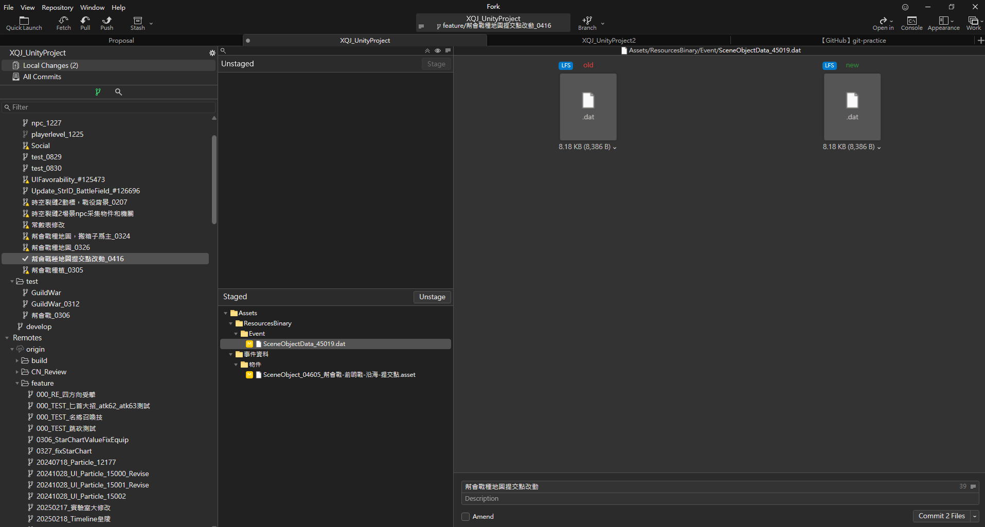
9

7
 | 7 | 稍微描述一下要傳什麽

8
 | 8 | Commit

 | 9 | Push

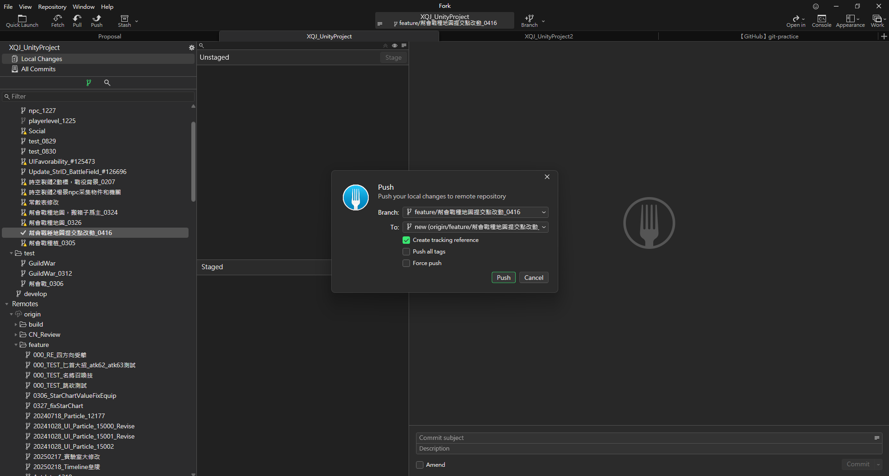

10
 | 10 | Push

3
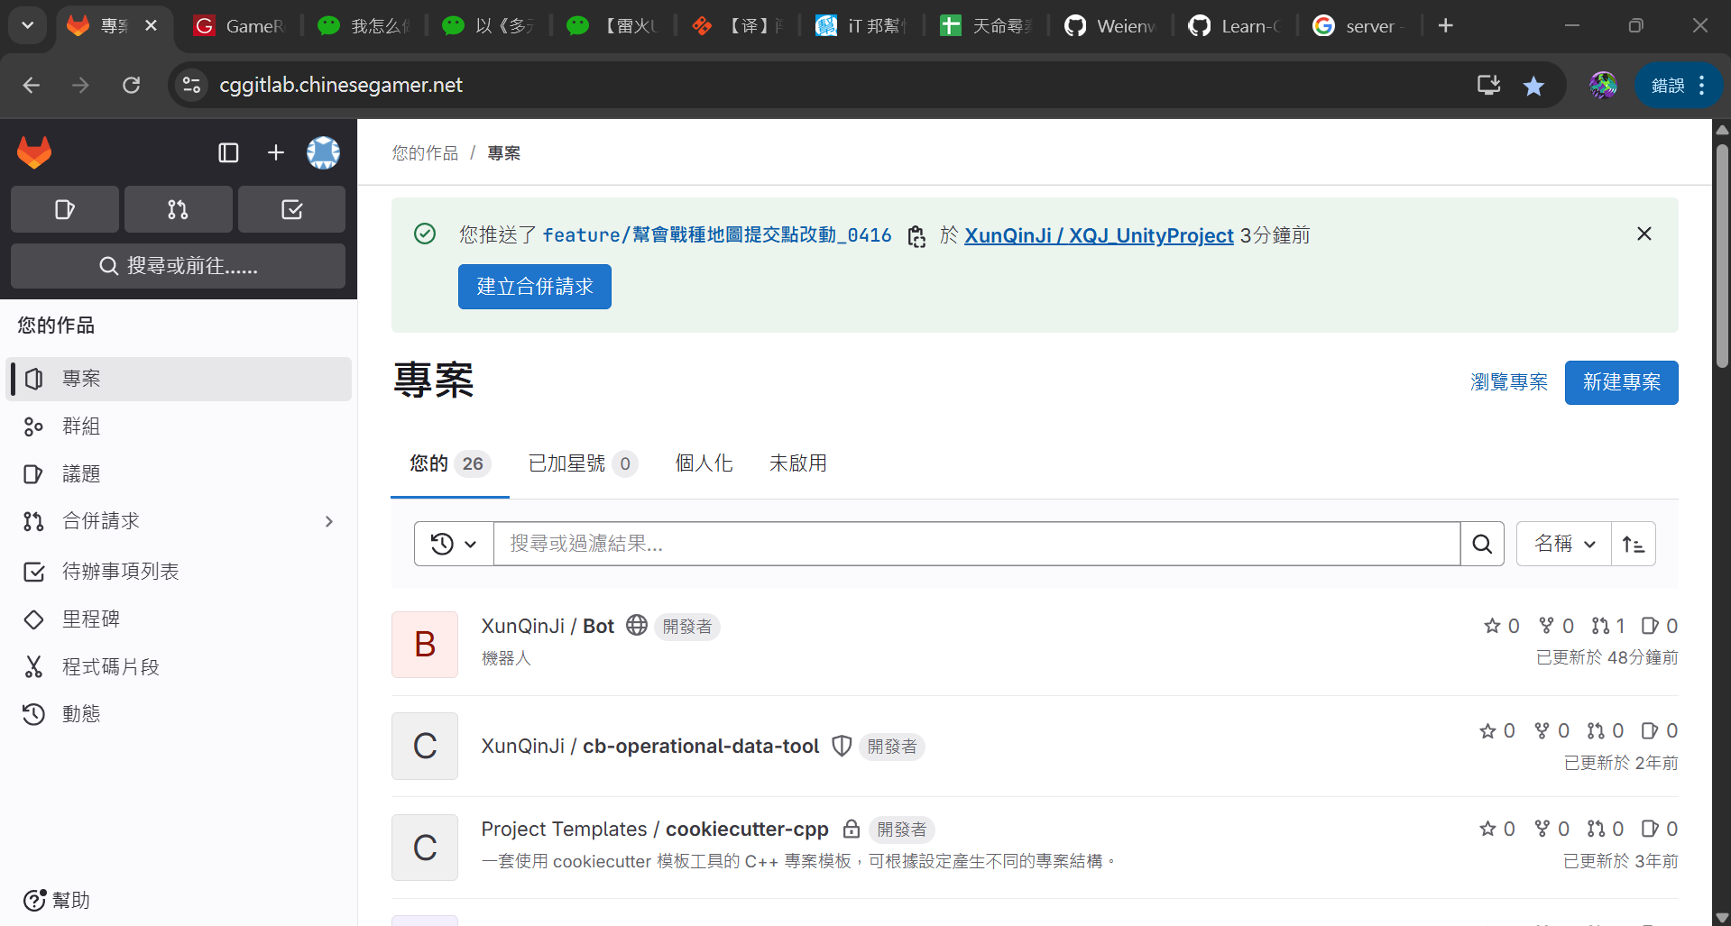
1
 | 1 | 去gitlab
 |  | https://cggitlab.chinesegamer.net/

 | 2 | 最上方會出現“建立合併請求”，點

2

4
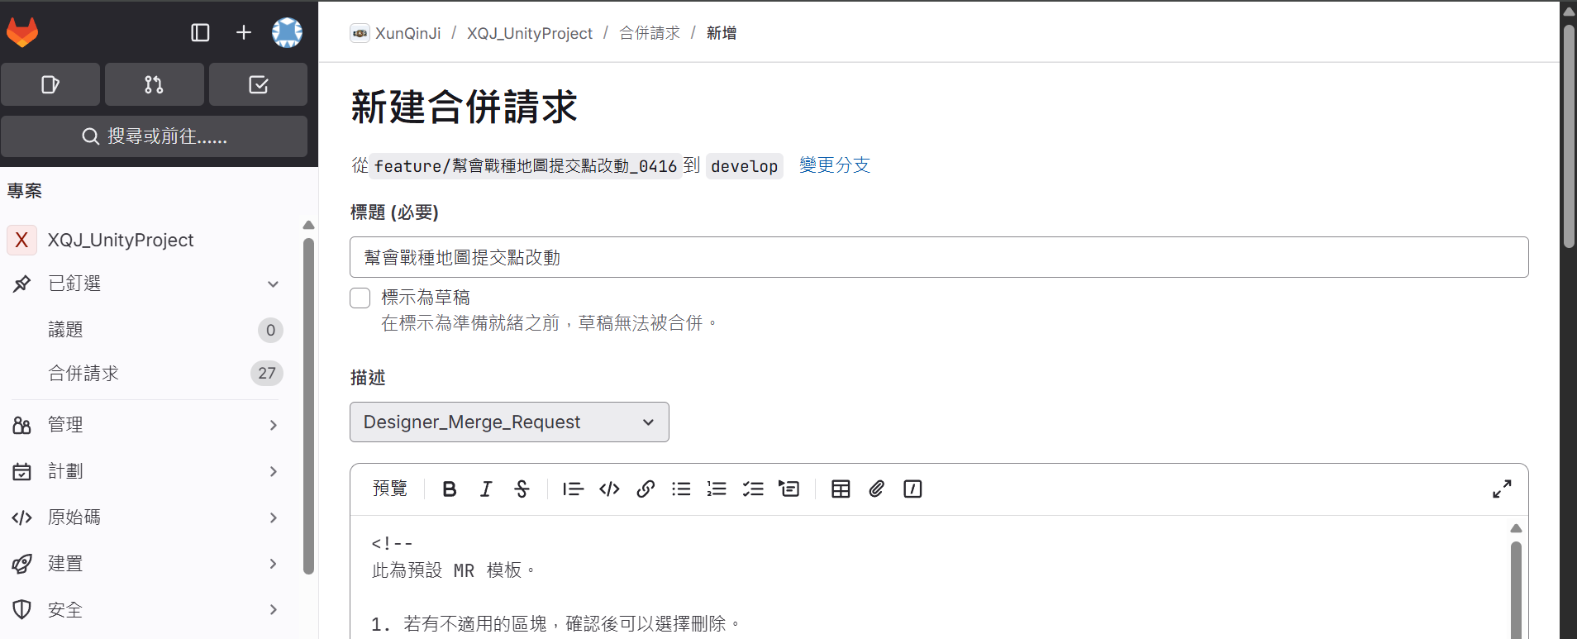

1
 | 1 | 選企劃模板

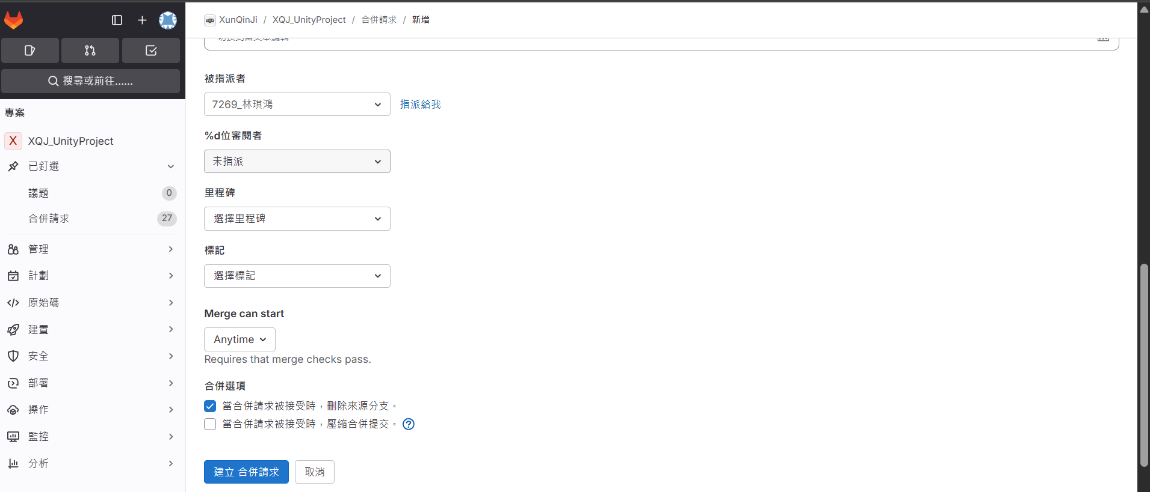

2
 | 2 | 選有權限的人

3
 | 3 | 建立請求

5
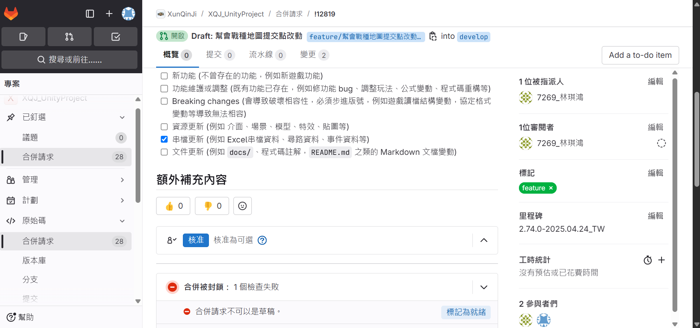

 | 1 | 勾

1
 | # | 負責人不在的時候需要修改指派人
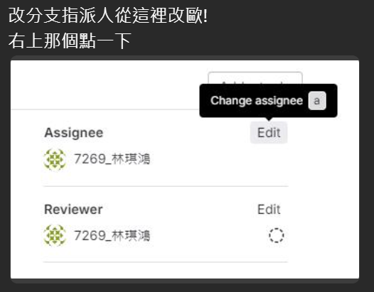
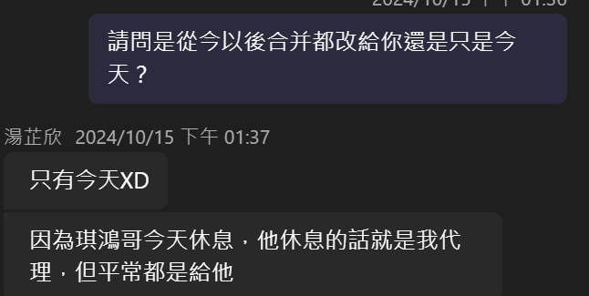

2
 | 2 | 點

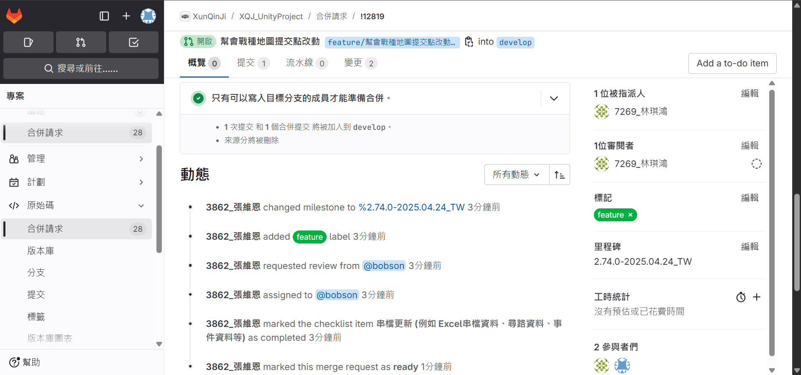

 | 3 | 完成

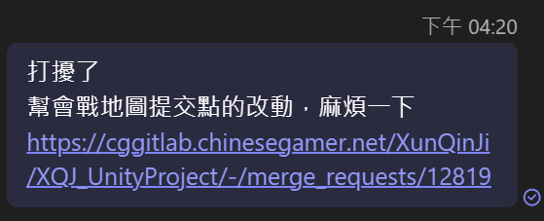
6
 |  | 告知負責人有申請合併，附上連結

7
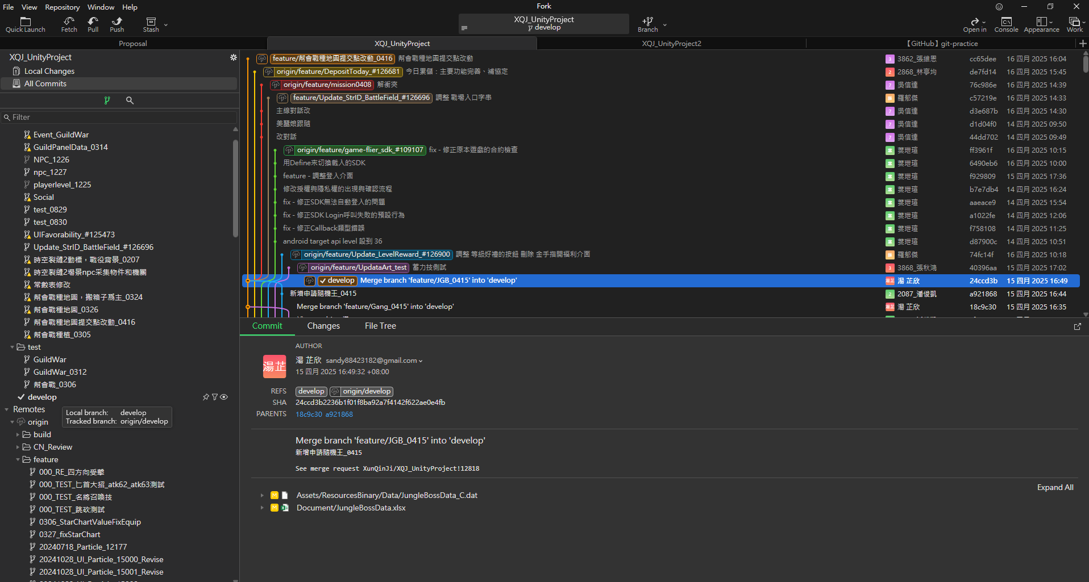

 | 1 | 結束以後去develop分支，因爲被合併的分支會被刪掉

1

部分金手指記錄
加游戲進度
加到30級并開啓所有功能
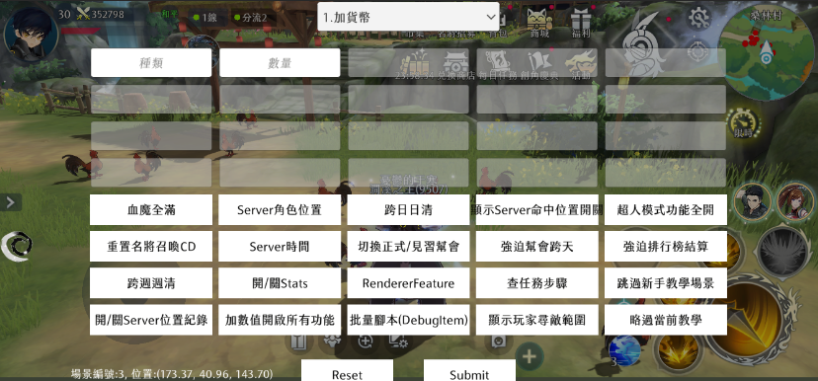

金手指主介面

加經驗

設玩家屬性

20是速度，改成999會走路快一點

換陣營

陣營編號：
AlignmentData.dat的陣營編號

直接開啓時空戰場（殺戮戰場）
活動裏面先選一個陣營開始匹配再用，但是不可以選擇隨機徵召

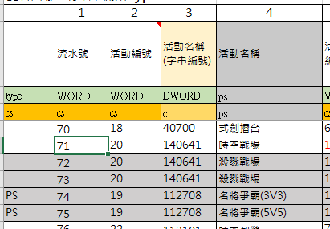

活動編號：ActData.dat的流水號

換場景（座標需要填稍微精確的值才能踩到地板）

障礙點編輯器
查詢

需要填0

更新
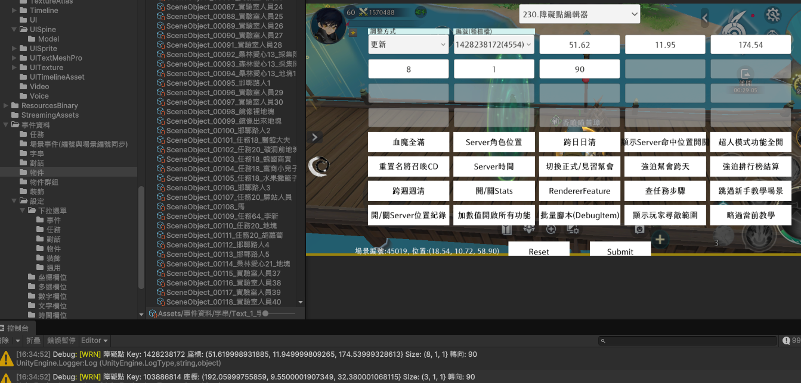

修改這兩個數字然後測試

測試完兩個數字以後放大400填入

要先設置成障礙點

改sever時間，只能在自己建的sever上操作
改時間

重置回去

查當前時間

金手指主介面

通用獎勵
幫會資金，幫會等級，幫會活躍都用這個功能

6個9即可

幫會戰
先切換正式幫會

金手指主介面

進入幫會戰下個階段（報名-報名最後一分鐘-前哨戰-領地戰），此前先發幫會資金，否則時間變動幫會會自動解散

在報名時間，可以讓所有幫會都自動報名參加

在測試新的一次幫會戰前，先金手指242（76）重置時間，再301（3）重置幫會狀態

在excel添加動圖
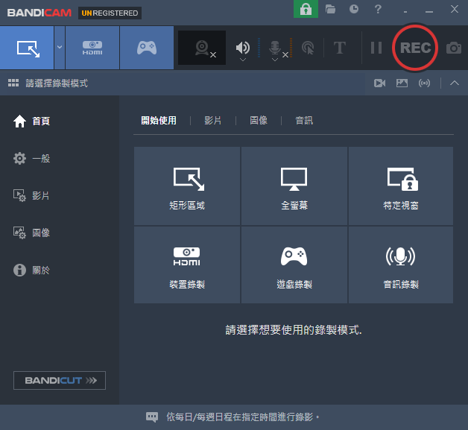
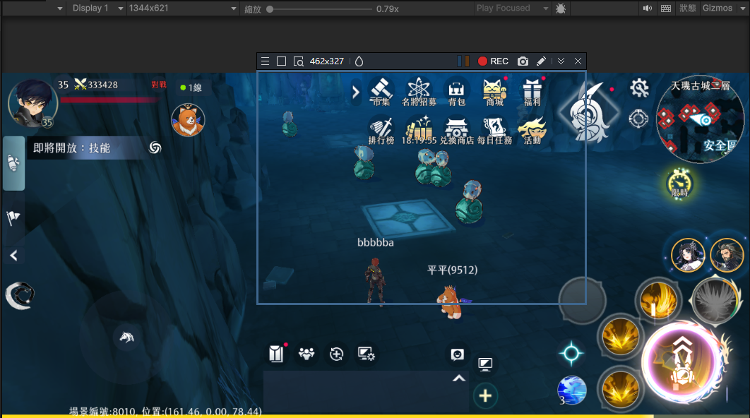
1
 | 1 | 下載這個或者功能類似的工具
1
3
 | 2 | 打開錄製介面

 | 3 | 錄

2

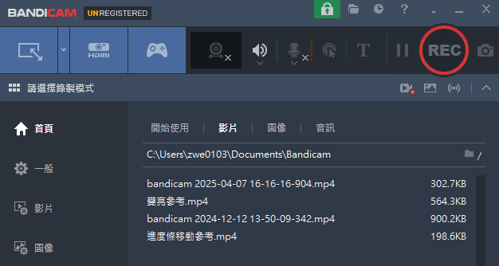
2
 | 1 | 錄完的東西在這個路徑

1

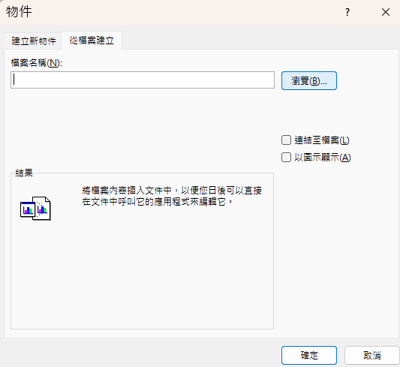
3
 | 1 | 插入-文字-物件
2
1
 | 3 | 選剛才錄的東西
3

4
 | 1 | 這樣操作成品是一個文件

1


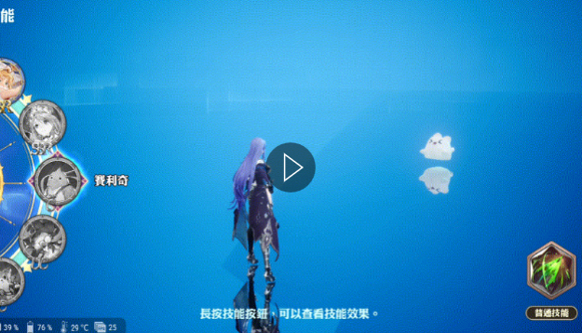
5
 | 1 | 用這個網站可以轉換成gif格式

1
2
 | 2 | 插入gif後可以直接顯示動圖内容

【fork】stash
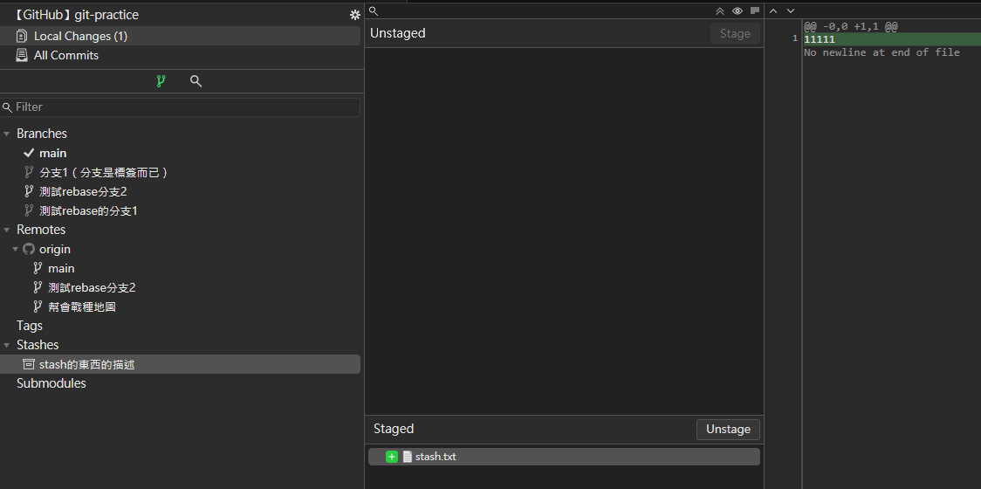
1

 | 1 | 當事情做到一半，不用上傳，也不想刪掉，但是需要進去別的分支的時候可以使用stash

1
 | # | 需要去別的分支

1
2
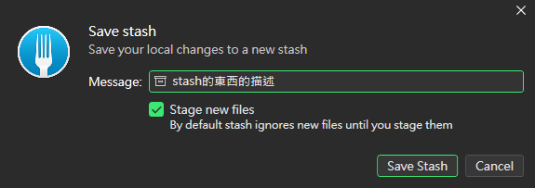
 | 3 | 要勾才會暫存Unstaged區域的改動

3
2

4

2

 | 1 | 在左側邊欄可以找到剛才stash的東西

2
 | 2 | Unstaged的改動已經stash了

 | 3 | 確認1，2以後可以進入別的分支做其他事情

1

2
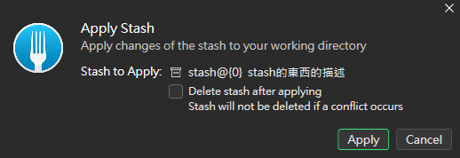
1
 | 1 | 當需要繼續之前的工作時，對Stashes下面的儲存右鍵apply

 | 2 | 勾了的話點apply就會刪掉這個暫存
2
 | 3 | apply以後，之前的改動就會出現在staged區域
3

unity資源商店下載資源和匯入
1
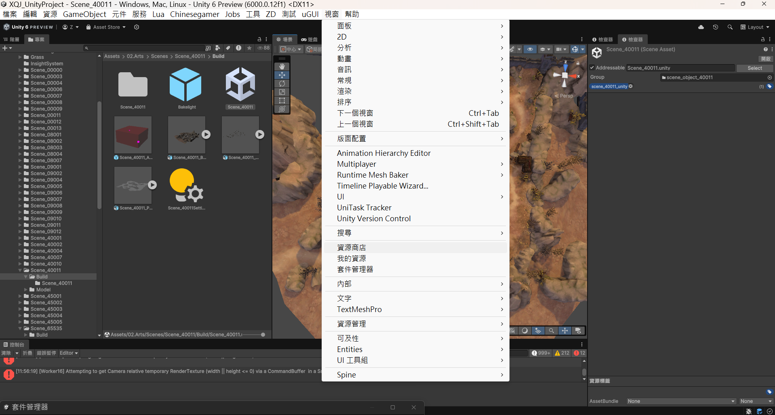
1

2

2

英文優先

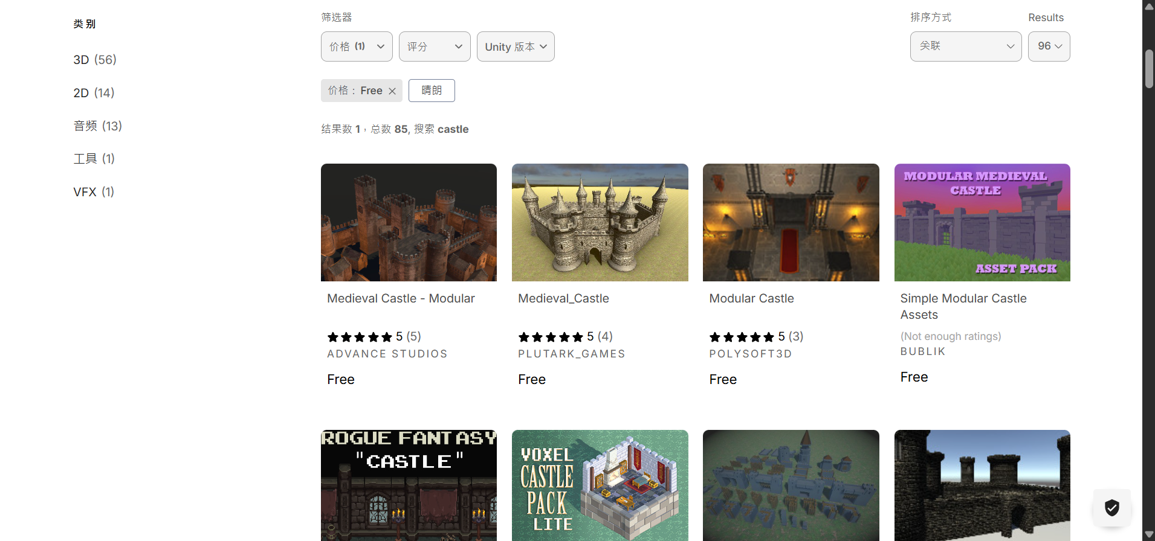

找免費的

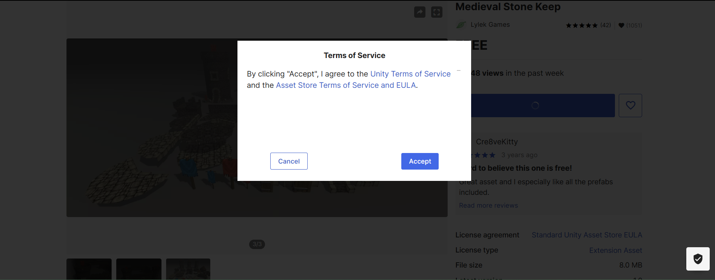

3

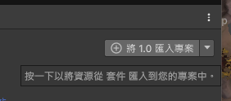

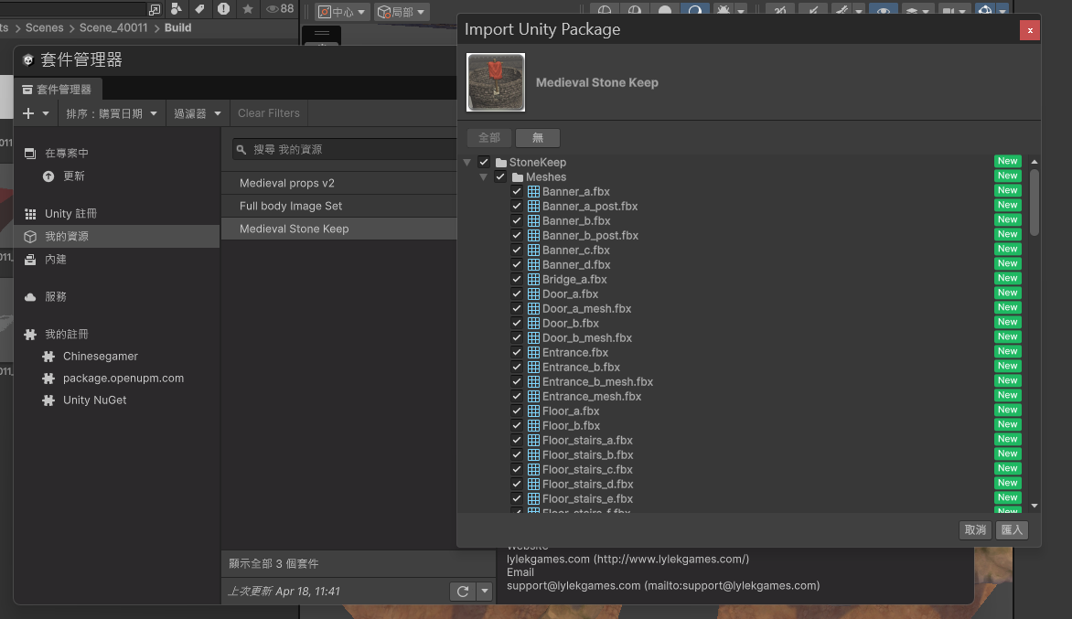

4
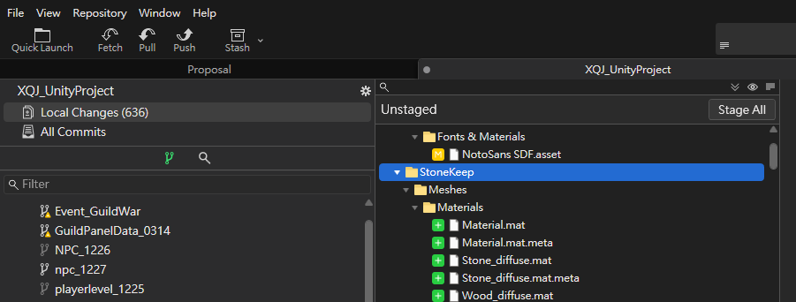

可以在fork看下載的東西叫什麽名字，然後去unity找

unity中加入一個角色模型
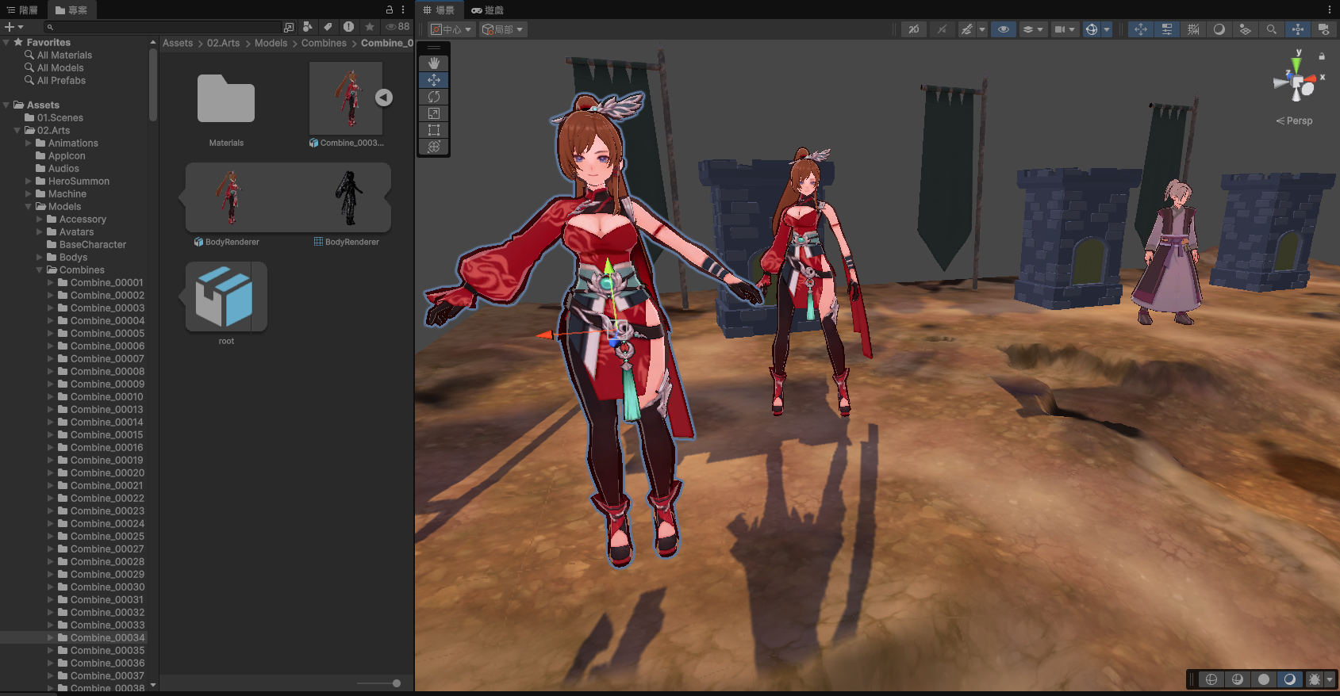
1

 | 1 | Assets/02.Arts/Models/Combines選一個有顏色的模型拖進場景（scene）裡

2
 | 2 | 此時角色是一個不自然的姿勢
1

1
2

 | 1 | 階層裡選剛添加的模型

 | 2 | 右邊檢查器添加一個animator

4
2

3
 | 3 | 這一組東西隨便選一選慢慢試出姿勢自然的組合

 | 4 | 自然的姿勢

未整理
